Прайс
ООО "ЛИВОЛОТАЧ" |  |  | Прайс-лист
Владивосток | Москва |  | 2016-04-22
+7 (924) 525-44-44 | +7 (916) 517-17-57
+7 (914) 700-18-33 | +7 (915) 300-56-06
mylivolo.ru | livolotouch.com
info@livolotouch.ru | office@livolotouch.com
интернет-магазин LivoloTouch.ru |  |  |  |  | 20%

ФОТО | АРТИКУЛ |  | НАИМЕНОВАНИЕ | БАЗОВАЯ | ОПТОВАЯ | РРЦ
 | ВЫКЛЮЧАТЕЛИ СЕНСОРНЫЕ (МОДУЛИ)
 | VL-C701 |  | Выключатель однолинейный / 1000W, 5A, 110-250V / | 970 | 776 | 1,067
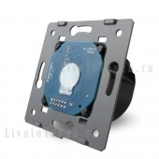
 | VL-C701R |  | Выключатель однолинейный с функцией ДУ / 1000W, 5A, 110-250V / | 1,495 | 1,196 | 1,645
 | VL-C701D |  | Диммер однолинейный / 500W, 5A, 110-250V / | 1,495 | 1,196 | 1,645
 | VL-C701DR |  | Диммер однолинейный с функцией ДУ / 500W, 5A, 110-250V / | 2,025 | 1,620 | 2,228
 | VL-C701S |  | Выключатель однолинейный проходной / 1000W, 5A, 110-250V / | 1,495 | 1,196 | 1,645
 | VL-C701SR |  | Выключатель однолинейный проходной c функцией ДУ / 1000W, 5A, 110-250V / | 2,025 | 1,620 | 2,228
 | VL-C701T |  | Выключатель однолинейный с таймером / 1000W, 5A, 110-250V / | 970 | 776 | 1,067
 | VL-C701B |  | Дверной звонок / 1000W, 5A, 110-250V / | 970 | 776 | 1,067
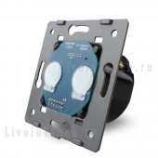
 | VL-C702 |  | Выключатель двухлинейный / 1000W, 5A, 110-250V / | 1,230 | 984 | 1,353
 | VL-C702R |  | Выключатель двухлинейный с функцией ДУ / 1000W, 5A, 110-250V / | 1,895 | 1,516 | 2,085
 | VL-C702S |  | Выключатель двухлинейный проходной / 1000W, 5A, 110-250V / | 1,760 | 1,408 | 1,936
 | VL-C702SR |  | Выключатель двухлинейный проходной c функцией ДУ / 1000W, 5A, 110-250V / | 2,380 | 1,904 | 2,618
 | VL-C702W |  | Выключатель импульсный / 1000W, 5A, 110-250V / | 1,760 | 1,408 | 1,936
 | VL-C702WR |  | Выключатель импульсный c функцией ДУ / 1000W, 5A, 110-250V / | 2,380 | 1,904 | 2,618
 | ВЫКЛЮЧАТЕЛИ КЛАВИШНЫЕ (МОДУЛИ)
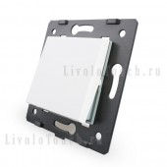 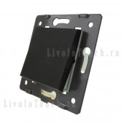 | VL-C7-K1-11 | VL-C7-K1-12 | Выключатель однолинейный клавишный / 1000W, 10A, 110-250V / | 215 | 172 | 237
 | VL-C7-K1S-11 | VL-C7-K1S-12 | Выключатель однолинейный проходной клавишный / 1000W, 10A, 110-250V / | 290 | 232 | 319
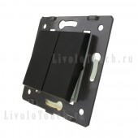 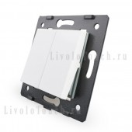 | VL-C7-K2-11 | VL-C7-K2-12 | Выключатель двухлинейный клавишный / 1000W, 10A, 110-250V / | 360 | 288 | 396
 | VL-C7-K2S-11 | VL-C7-K2S-12 | Выключатель двухлинейный проходной клавишный / 1000W, 10A, 110-250V / | 430 | 344 | 473
 | РОЗЕТКИ (МОДУЛИ, ВСТАВКИ)
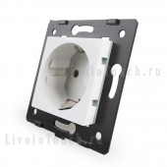 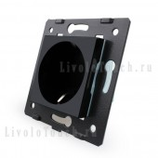  | VL-C7-C1EU-11 | VL-C7-C1EU-12 | Розетка (модуль) / 16A, 110-250V / | 245 | 196 | 270
 | VL-C7-C1EU-14 |  | Розетка (модуль) / 16A, 110-250V / | 280 | 224 | 308
  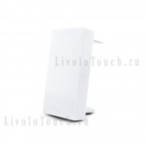 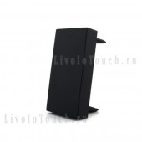 | VL-C7-C3US-11 | VL-C7-C3US-12 | Розетка (вставка) | 125 | 100 | 138
 | BB-C7-K0-11 | BB-C7-K0-12 | Функциональная клавиша для пустых гнезд | 40 | 32 | 44
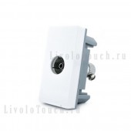 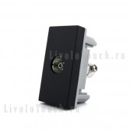 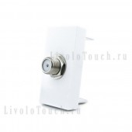 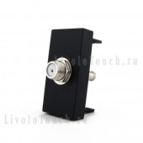 | BB-C7-1V-11 | BB-C7-1V-12 | Розетка ТВ (вставка) | 215 | 172 | 237
 | BB-C7-1ST-11 | BB-C7-1ST-12 | Розетка СПУТНИКОВАЯ АНТЕННА (вставка) | 465 | 372 | 512
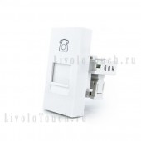 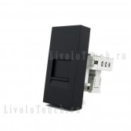 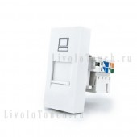 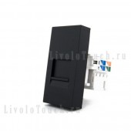 | BB-C7-1T-11 | BB-C7-1T-12 | Розетка ТЛФ (вставка) | 235 | 188 | 259
 | BB-C7-1C-11 | BB-C7-1C-12 | Розетка КОМП (вставка) | 345 | 276 | 380
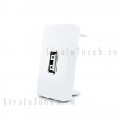 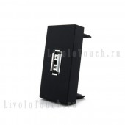 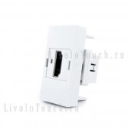 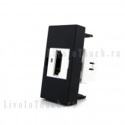 | BB-C7-1USB-11 | BB-C7-1USB-12 | Розетка USB (вставка) | 360 | 288 | 396
 | BB-C7-1HD-11 | BB-C7-1HD-12 | Розетка HDMI (вставка) | 865 | 692 | 952
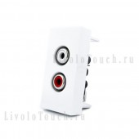 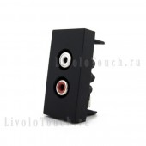 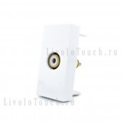 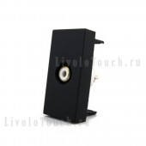 | BB-C7-1AD-11 | BB-C7-1AD-12 | Розетка АУДИО (вставка) | 215 | 172 | 237
 | BB-C7-1VD-11 | BB-C7-1VD-12 | Розетка ВИДЕО (вставка) | 270 | 216 | 297
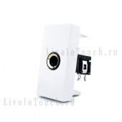 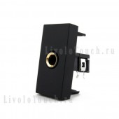 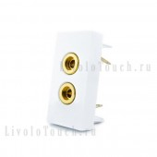 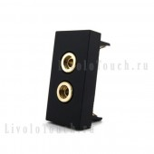 | BB-C7-1M1-11 | BB-C7-1M1-12 | Розетка МИКРОФОН (вставка) | 215 | 172 | 237
 | BB-C7-91A-11 | BB-C7-91A-12 | Розетка SOUND (вставка) | 270 | 216 | 297
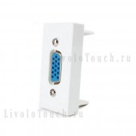 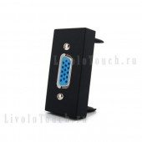 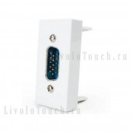 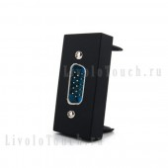 | BB-C7-1VG1-11 | BB-C7-1VG1-12 | Розетка VGA HOLE (вставка) | 290 | 232 | 319
 | BB-C7-1VG2-11 | BB-C7-1VG2-12 | Розетка VGA PIN (вставка) | 290 | 232 | 319
 | ПАНЕЛИ ЛИЦЕВЫЕ
 | BB-C7-C1-11 | BB-C7-C1-12 | Панель одинарная: 1 выключатель / 80х80 мм / | 335 | 268 | 369
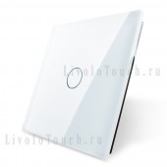 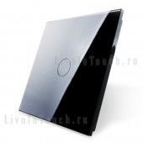 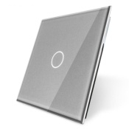 | BB-C7-C1-14 |  | Панель одинарная: 1 выключатель / 80х80 мм / | 390 | 312 | 429
  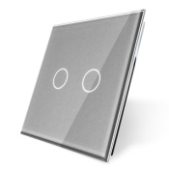 | BB-C7-C2-11 | BB-C7-C2-12 | Панель одинарная: 2 выключателя / 80х80 мм / | 335 | 268 | 369
 | BB-C7-C2-14 |  | Панель одинарная: 2 выключателя / 80х80 мм / | 390 | 312 | 429
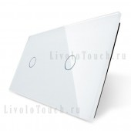 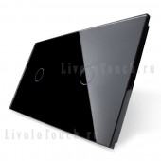 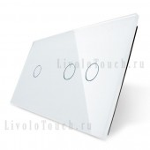  | BB-C7-C1/C1-11 | BB-C7-C1/C1-12 | Панель двойная: 1 выключатель + 1 выключатель / 150х80 мм / | 560 | 448 | 616
 | BB-C7-C1/C2-11 | BB-C7-C1/C2-12 | Панель двойная: 1 выключатель + 2 выключателя / 150х80 мм / | 560 | 448 | 616
  | BB-C7-C2/C2-11 | BB-C7-C2/C2-12 | Панель двойная: 2 выключателя + 2 выключателя / 150х80 мм / | 560 | 448 | 616
 |  |  |  |  | 0 | 0
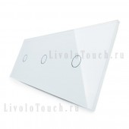 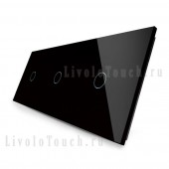 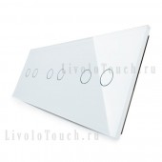 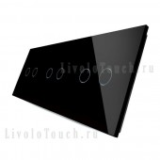 | BB-C7-C1/C1/C1-11 | BB-C7-C1/C1/C1-12 | Панель тройная: 1 выключатель + 1 выключатель + 1 выключатель / 220х80 мм / | 785 | 628 | 864
 | BB-C7-C2/C2/C2-11 | BB-C7-C2/C2/C2-12 | Панель тройная: 2 выключателя + 2 выключателя + 2 выключателя / 220х80 мм / | 785 | 628 | 864
 | РАМКИ ПОД РОЗЕТКИ
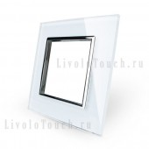 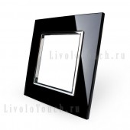 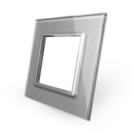 | BB-C7-SR-11 | BB-C7-SR-12 | Рамка для розетки одинарная / 80х80 мм / | 465 | 372 | 512
 | BB-C7-SR-14 |  | Рамка для розетки одинарная / 80х80 мм / | 540 | 432 | 594
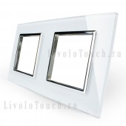 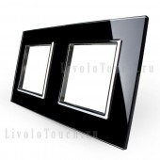  | BB-C7-SR/SR-11 | BB-C7-SR/SR-12 | Рамка для розетки двойная / 150х80 мм / | 820 | 656 | 902
 | BB-C7-SR/SR-14 |  | Рамка для розетки двойная / 150х80 мм / | 950 | 760 | 1,045
   | BB-C7-SR/SR/SR-11 | BB-C7-SR/SR/SR-12 | Рамка для розетки тройная / 220х80 мм / | 1,180 | 944 | 1,298
 | BB-C7-SR/SR/SR-14 |  | Рамка для розетки тройная / 220х80 мм / | 1,360 | 1,088 | 1,496
    | BB-C7-SR/SR/SR/SR-11 | BB-C7-SR/SR/SR/SR-12 | Рамка для четырех розеток / 290х80 мм / | 1,535 | 1,228 | 1,689
 | BB-C7-SR/SR/SR/SR/SR-11 | BB-C7-SR/SR/SR/SR/SR-12 | Рамка для пяти розеток / 360х80 мм / | 1,895 | 1,516 | 2,085
 | ПАНЕЛИ КОМБИНИРОВАННЫЕ
    | BB-C7-C1/SR-11 | BB-C7-C1/SR-12 | Панель двойная: 1 выключатель + 1 розетка / 150х80 мм / | 690 | 552 | 759
 | BB-C7-C2/SR-11 | BB-C7-C2/SR-12 | Панель двойная: 2 выключателя + 1 розетка / 150х80 мм / | 690 | 552 | 759
    | BB-C7-C1/SR/SR-11 | BB-C7-C1/SR/SR-12 | Панель тройная: 1 выключатель + 1 розетка + 1 розетка / 220х80 мм / | 1,045 | 836 | 1,150
 | BB-C7-C2/SR/SR-11 | BB-C7-C2/SR/SR-12 | Панель тройная: 2 выключателя + 1 розетка + 1 розетка / 220х80 мм / | 1,045 | 836 | 1,150
  | BB-C7-C1/C1/SR-11 | BB-C7-C1/C1/SR-12 | Панель тройная: 1 выключатель + 1 выключатель + 1 розетка / 220х80 мм / | 915 | 732 | 1,007
 |  |  |  |  | 0 | 0
 | ДАТЧИКИ
    | VL-W291RG-11 | VL-W291RG-12 | Датчик движения / 86х86 мм / | 2,235 | 1,788 | 2,459
 | VL-W291SG-11 | VL-W291SG-12 | Датчик шума / 86х86 мм / | 1,005 | 804 | 1,106
    | VL-W291JD-11 | VL-W291JD-12 | Подсветка лестницы / 86х86 мм / | 1,325 | 1,060 | 1,458
 | VL-W291S-11 | VL-W291S-12 | Регулятор вытяжки / 86х86 мм / | 1,060 | 848 | 1,166
 | ДОПОЛНИТЕЛЬНЫЕ КОМПЛЕКТУЩИЕ
   | VL-PJ01 |  | Адаптер для LED | 225 | 180 | 248
 | BB-C7-DF10-11 | BB-C7-DF10-12 | Декоративная рамка | 95 | 76 | 105
  | VL-RMT-02 |  | Пульт дистанционного управления МАЛЫЙ | 450 | 360 | 495
 | VL-RMT-03 |  | Пульт дистанционного управления | 2,490 | 1,992 | 2,739
 | УМНЫЙ ДОМ
 | broadlink-rm-pro |  | Broadlink RM pro | 3,200 | 2,560 | 3,520
 |  |  |  |  |  | 0

11 - белый цвет
12 - черный цвет
14 - серебряный цвет

